SUM
BÁO CÁO TỔNG HỢP KIỂM THỬ ĐƠN VỊ (GD1- 7/7- 9/7)
Module test | Pass | Fail | N/A | Unstested | Number of testcases
Quản lý tài khoản | 79 | 3 | 0 | 0 | 82
Quản lý danh mục thư viện | 21 | 0 | 0 | 0 | 21
Quản lý sách | 14 | 0 | 0 | 0 | 14
Quản lý bổ sung | 9 | 0 | 0 | 3 | 12
Quản lý thẻ bạn đọc | 10 | 0 | 0 | 0 | 10
Quản lý mượn trả | 18 | 0 | 0 | 0 | 18
Tổng | 151 | 3 | 0 | 3 | 157

BÁO CÁO TỔNG HỢP KIỂM THỬ ĐƠN VỊ (10/7/2024)
Module test | Pass | Fail | N/A | Unstested | Number of testcases
Quản lý tài khoản | 82 | 0 | 0 | 0 | 82
Quản lý danh mục thư viện | 21 | 0 | 0 | 0 | 21
Quản lý sách | 14 | 0 | 0 | 0 | 14
Quản lý bổ sung | 12 | 0 | 0 | 0 | 12
Quản lý thẻ bạn đọc | 10 | 0 | 0 | 0 | 10
Quản lý mượn trả | 18 | 0 | 0 | 0 | 18
Tổng | 157 | 0 | 0 | 0 | 157

Module | Người tạo | Ngày tạo | Người test | Ngày test | Ngày retest
Quản lý tài khoản | Hòa | 2024-07-04 | Hòa | 2024-07-07 | 2024-07-10
Quản lý danh mục thư viện | Mai | 2024-07-04 | Hòa | 2024-07-07
Quản lý sách | Mai | 2024-07-05 | Hòa | 2024-07-09
Quản lý bổ sung | Hòa | 2024-07-06 | Mai | 2024-07-08
Quản lý thẻ bạn đọc | Hòa | 2024-07-06 | Mai | 2024-07-08
Quản lý mượn trả | Mai | 2024-07-07 | Hòa | 2024-07-08

Tổng hợp Unit Test lần 1
Báo cáo tổng hợp kiểm thử đơn vị

UT_QLTK
 |  | KỊCH BẢN KIỂM THỬ *
 |  | Tên màn hình/Tên chức năng | Quản lý tài khoản
 | Người tạo: Đỗ Thị Hòa |  | Lần 1 | Lần 2 | Tổng hợp
 | Ngày tạo: 04/07/2024 | Mã trường hợp kiểm thử | UT_QLTK | UT_QLTK | UT_QLTK
 | Ngày review: 06/7/2024 | Số trường hợp kiểm thử đạt (P) | 79 | 82 | 82
 | Ngày test: 07/7/2024 | Số trường hợp kiểm thử không đạt (F) | 3 | 0 | 0
 | Re-test: 08/7/2024 | Số trường hợp kiểm thử đang xem xét (PE) | 0 | 0 | 0
 | Người test: Hòa | Số trường hợp kiểm thử chưa thực hiện | 0 | 0 | 0
 |  | Tổng số trường hợp kiểm thử | 82 | 82 | 82

Mã trường hợp kiểm thử | Unit_(Function) | Mô tả | Dữ liệu test | Kết quả mong muốn | Kết quả chạy | <Tên trình duyệt 1> |  | Kết quả hiện tại | Mã lỗi | Ghi chú lỗi
 |  |  |  |  |  | Lần 1 | Lần 2
 | CN01: Quản lý tài khoản quản trị
UT_QLTK_2 | Tbl_Admin_Create( AdminId , AdminName , PasswordHash , RoleId ) | Tạo tài khoản thành công với tài khoản admin | [TestCase("AD1", "AD1", "abc123", "1")] | Message " Tạo mới thành công. " Tạo tài khoản thành công và lưu dữ liệu vào DB |  | P |  | P
UT_QLTK_3 |  | Tạo tài khoản thành công với tài khoản làm thẻ | [TestCase("LT1", "LT1", "abc123", "2")] | Message " Tạo mới thành công. " Tạo tài khoản thành công và lưu dữ liệu vào DB |  | P |  | P
UT_QLTK_4 |  | Tạo tài khoản thành công với tài khoản bổ sung | [TestCase("BS1", "BS1", "abc123", "3")] | Message " Tạo mới thành công. " Tạo tài khoản thành công và lưu dữ liệu vào DB |  | P |  | P
UT_QLTK_5 |  | Tạo tài khoản thành công với tài khoản biên mục | [TestCase("BM1", "BM1", "abc123", "4")] | Message " Tạo mới thành công. " Tạo tài khoản thành công và lưu dữ liệu vào DB |  | P |  | P
UT_QLTK_6 |  | Tạo tài khoản thành công với tài khoản thủ thư | [TestCase("TT1", "TT1", "abc123", "5")] | Message " Tạo mới thành công. " Tạo tài khoản thành công và lưu dữ liệu vào DB |  | P |  | P
UT_QLTK_7 |  | Tạo tài khoản không thành công khi bỏ trống trường Mã tài khoản | [TestCase("", "AD", "1", "1", "Mã tài khoản không được để trống.")] | Trả về message lỗi "Mã tài khoản không được để trống." | 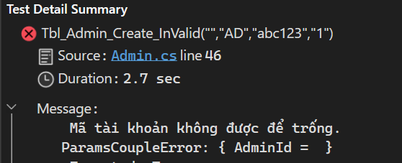 | P |  | P
UT_QLTK_8 |  | Tạo tài khoản không thành công khi bỏ trống trường Tên tài khoản | [TestCase("BS2", "", "1", "3", "Tên Admin không được để trống.")] | Trả về ms lỗi "Tên Admin không được để trống." | 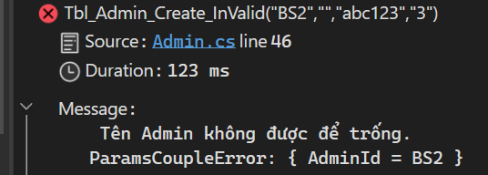 | P |  | P
UT_QLTK_9 |  | Tạo tài khoản không thành công khi bỏ trống trường Mật khẩu | [TestCase("BM2", "BM", "", "4", "Mật khẩu không được để trống.")] | Trả về ms lỗi "Mật khẩu không được để trống." |  | P |  | P
UT_QLTK_10 |  | Tạo tài khoản không thành công khi bỏ trống trường quyền | [TestCase("TT2", "TT", "1", "", "Quyền không được để trống.")] | Trả về ms lỗi "Quyền không được để trống." |  | P |  | P
UT_QLTK_11 |  | Tạo tài khoản không thành công khi gán mật khẩu có 5 ký tự | [TestCase("AD2", "AD2", "abc12", "5")] | Trả về ms lỗi "Mật khẩu phải là chuỗi gồm 6-20 kí tự." |  | P |  | P
UT_QLTK_12 |  | Tạo tài khoản không thành công khi gán mật khẩu có 21 ký tự | [TestCase("TT2", "TT", "abc123456789012345678", "5")] | Trả về ms lỗi "Mật khẩu phải là chuỗi gồm 6-20 kí tự." |  | P |  | P
UT_QLTK_13 |  | Tạo tài khoản không thành công khi mã tài khoản đã tồn tại | [TestCase("LT1", "LT", "abc1231", "2", "Mã tài khoản đã tồn tại.")] | Không thực hiện thêm mới tài khoản Trả về message lỗi "Mã tài khoản đã tồn tại. | 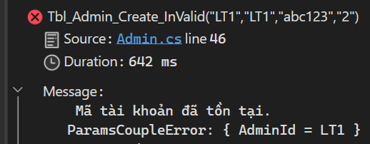 | P |  | P
 | CN02: Đăng nhập

UT_QLTK_14 | Tbl_Admin_Login(LoginModel); | Thực hiện đăng nhập thành công khi truyền đúng tên đăng nhập, mật khẩu | [TestCase("AD1", "abc123")] | Trả về ms "Đăng nhập thành công" |  | P |  | P
UT_QLTK_15 |  | Thực hiện đăng nhập không thành công khi không truyền tên đăng nhập mật khẩu | [TestCase("", "")] | Trả về ms lỗi "Tên đăng nhập không được để trống." | 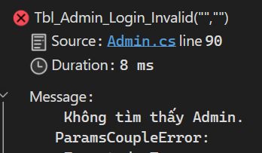 | P |  | P
UT_QLTK_16 |  | Thực hiện đăng nhập không thành công khi không truyền mật khẩu | [TestCase("AD1", "")] | Trả về ms lỗi "Mật khẩu không được để trống." | 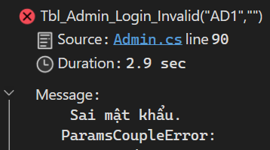 | P |  | P
UT_QLTK_17 |  | Thực hiện đăng nhập thành công khi truyền sai mật khẩu | [TestCase("AD1", "123456")] | Trả về ms lỗi "Sai mật khẩu" | 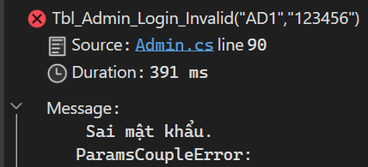 | P |  | P
UT_QLTK_18 |  | Thực hiện đăng nhập thành công khi truyền sai tên đăng nhập | [TestCase("AD10", "123456")] | Trả về ms lỗi "Không tìm thấy admin" | 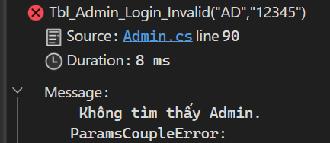 | P |  | P
UT_QLTK_19 |  | Thực hiện đăng nhập tài khoản đã bị khoá | [TestCase("AD00", "123456")] | Trả về ms lỗi "Tài khoản đã bị khoá." | 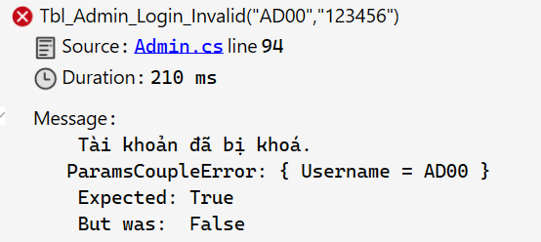 | P |  | P
UT_QLTK_20 | Tbl_User_Login ( CardId , PasswordHash ) | Thực hiện đăng nhập thành công | [TestCase("100038", "123456]") | Đăng nhập thành công |  | P |  | P
UT_QLTK_21 |  | Thực hiện đăng nhập không thành công khi truyền mã thẻ không hợp lệ | [TestCase("0","123456")] | Trả về ms lỗi "Mã thẻ không hợp lệ." | 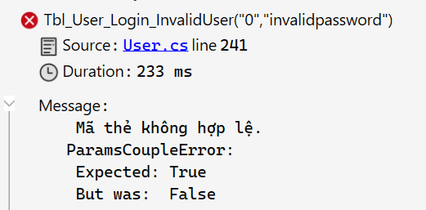 | P |  | P
UT_QLTK_22 |  | Thực hiện đăng nhập không thành công khi không truyền mật khẩu | [TestCase("100000","")] | Trả về ms lỗi "Mật khẩu không được để trống." | 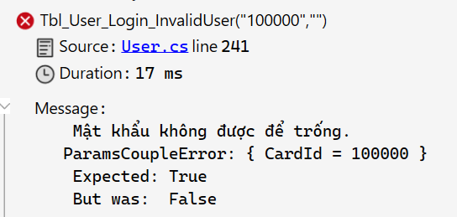 | P |  | P
UT_QLTK_23 |  | Thực hiện đăng nhập không thành công khi truyền sai mã thẻ | [TestCase("456","invalidpassword")] | Trả về ms lỗi " Thông tin đăng nhập không chính xác" | 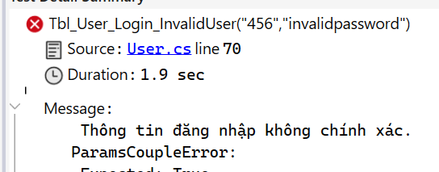 | P |  | P
UT_QLTK_24 |  | Thực hiện đăng nhập không thành công khi truyền sai mật khẩu | [TestCase("100001","9042512")] | Trả về ms lỗi " Thông tin đăng nhập không chính xác" | 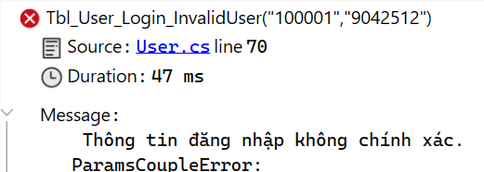 | P |  | P
UT_QLTK_25 |  | Thực hiện đăng nhập không thành công khi đăng nhập bằng tài khoản thẻ đã hết hạn | [TestCase("100039","201964")] | Trả về ms lỗi " Thẻ thư viện đã quá hạn." |  | P |  | P
 | CN03: Đăng xuất
UT_QLTK_26 | [AdminController] Logout() | Đăng xuất thành công |  | Xoá trạng thái đăng nhập, về trang đăng nhập |  | P |  | P
UT_QLTK_27 | [UserController] Logout () | Đăng xuất thành công |  | Xoá trạng thái đăng nhập, về trang chủ |  | P |  | P
 | CN04: Phân quyền quản trị
UT_QLTK_28 | Tbl_Admin_UpdateRole ( string username , string roleid ) | Update role cho tài khoản thành công | [TestCase("AD1", "3")] | Update quyền cho tài khoản Trả về message "Cập nhật thành công" |  | P |  | P
UT_QLTK_29 |  | Update role cho tài khoản không thành công khi không truyền mã Admin | [TestCase ("","2")] | Không update quyền cho tài khoản Trả về message lỗi "Mã Admin không được để trống." | 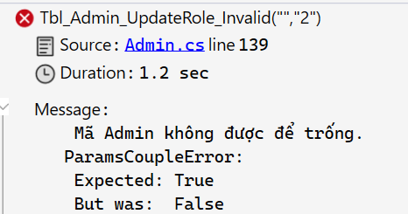 | P |  | P
UT_QLTK_30 |  | Update role cho tài khoản không thành công khi không truyền mã quyền | [TestCase ("Test123","")] | Không update quyền cho tài khoản Trả về message lỗi "Quyền không được để trống." | 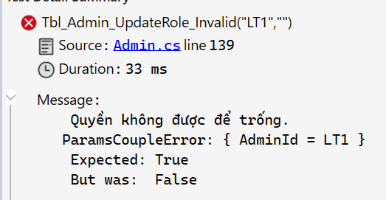 | P |  | P
UT_QLTK_31 |  | Update role cho tài khoản không thành công khi truyền mã Admin không chính xác | [TestCase ("Test123","2")] | Không update quyền cho tài khoản Trả về message lỗi "Không tìm thấy Admin." |  | P |  | P
UT_QLTK_32 |  | Update role cho tài khoản không thành công khi truyền mã quyền không chính xác | [TestCase ("AD1","9")] | Không update quyền cho tài khoản Trả về message lỗi "Không tìm thấy mã quyền." |  | P |  | P
 | CN05: Đổi mật khẩu
UT_QLTK_33 | Tbl_Admin_UpdatePassword | Thực hiện đổi mật khẩu thành công | [TestCase("TEST", "abc123", "abc1234")] | Thực hiện đổi mật khẩu Trả về message báo thành công |  | P |  | P
UT_QLTK_34 |  | Thực hiện đổi mật khẩu không thành công khi không truyền mã tài khoản | [TestCase("", "abc123", "123456" )] | Không thực hiện đổi mật khẩu Trả về lỗi "Mã Admin không được để trống." | 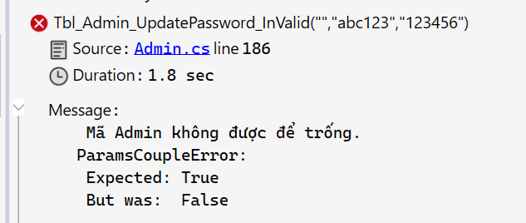 | P |  | P
UT_QLTK_35 |  | Thực hiện đổi mật khẩu không thành công khi không truyền mật khẩu cũ | [TestCase("Test1", "", "123456" )] | Không thực hiện đổi mật khẩu Trả về lỗi "Mật khẩu cũ không được để trống." | 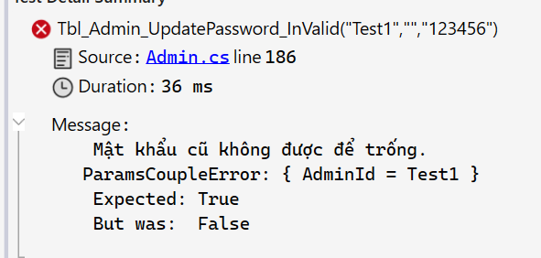 | P |  | P
UT_QLTK_36 |  | Thực hiện đổi mật khẩu không thành công khi không truyền mật khẩu mới | [TestCase("Test1", "abc123", "" )] | Không thực hiện đổi mật khẩu Trả về lỗi "Mật khẩu mới không được để trống." | 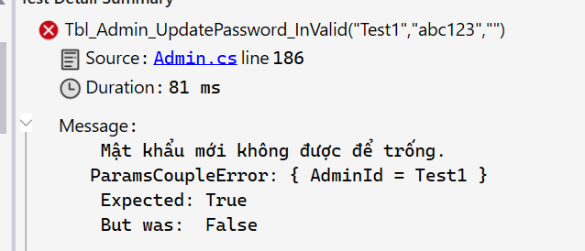 | P |  | P
UT_QLTK_37 |  | Thực hiện đổi mật khẩu không thành công khi truyền sai mã tài khoản | [TestCase("Test0", "abc123", "123456")] | Không thực hiện đổi mật khẩu Trả về lỗi "Không tìm thấy Admin." | 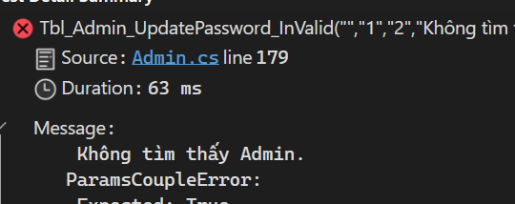 | P |  | P
UT_QLTK_38 |  | Thực hiện đổi mật khẩu không thành công khi truyền sai mật khẩu cũ | [TestCase("AD1", "invalid123", "123456")] | Không thực hiện đổi mật khẩu Trả về lỗi "Mật khẩu cũ không chính xác." |  | P |  | P
UT_QLTK_39 |  | Thực hiện đổi mật khẩu không thành công khi truyền mật khẩu mới < 6 kí tự | [TestCase("AD1", "abc123", "12345")] | Không thực hiện đổi mật khẩu Trả về lỗi "Mật khẩu phải là chuỗi gồm 6-20 kí tự." |  | P |  | P
UT_QLTK_40 |  | Thực hiện đổi mật khẩu không thành công khi truyền mật khẩu mới > 20 kí tự | [TestCase("AD1", "abc123", "abc1234567890abc1234567890")] | Không thực hiện đổi mật khẩu Trả về lỗi "Mật khẩu phải là chuỗi gồm 6-20 kí tự." |  | P |  | P
UT_QLTK_41 | Tbl_User_UpdatePassword | Thực hiện đổi mật khẩu thành công | [TestCase("100000", "123456", "abc123")] | Thực hiện đổi mật khẩu Trả về message "Đổi mật khẩu thành công." |  | P |  | P
UT_QLTK_42 |  | Thực hiện đổi mật khẩu không thành công khi truyền mã thẻ không hợp lệ | [TestCase("", "abc123", "123456" )] | Không thực hiện đổi mật khẩu Trả về lỗi "Mã thẻ không hợp lệ." |  | P |  | P
UT_QLTK_43 |  | Thực hiện đổi mật khẩu không thành công khi không truyền mật khẩu cũ | [TestCase("100000", "", "abc123 ")] | Không thực hiện đổi mật khẩu Trả về lỗi "Mật khẩu cũ không được để trống." | 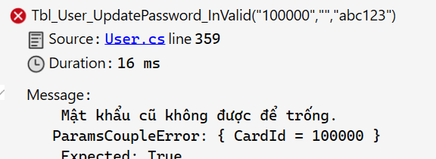 | P |  | P
UT_QLTK_44 |  | Thực hiện đổi mật khẩu không thành công khi không truyền mật khẩu mới | [TestCase("100000", "123456", " ")] | Không thực hiện đổi mật khẩu Trả về lỗi "Mật khẩu mới không được để trống." | 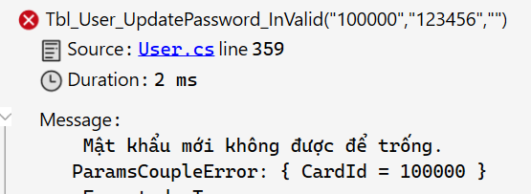 | P |  | P
UT_QLTK_45 |  | Thực hiện đổi mật khẩu không thành công khi truyền mật khẩu cũ không chính xác | [TestCase("100000", "invalid123", "abc123")] | Không thực hiện đổi mật khẩu Trả về lỗi "Mật khẩu cũ không chính xác." |  | P |  | P
UT_QLTK_46 |  | Thực hiện đổi mật khẩu không thành công khi truyền mật khẩu mới < 6 kí tự | [TestCase("100000", "abc123", "12345")] | Không thực hiện đổi mật khẩu Trả về lỗi "Mật khẩu phải là chuỗi gồm 6-20 kí tự." |  | P |  | P
UT_QLTK_47 |  | Thực hiện đổi mật khẩu không thành công khi truyền mật khẩu mới > 20 kí tự | [TestCase("100000", "abc123", "abc1234567890abc1234567890")] | Không thực hiện đổi mật khẩu Trả về lỗi "Mật khẩu phải là chuỗi gồm 6-20 kí tự." |  | P |  | P
 | CN06: Cấp lại mật khẩu
UT_QLTK_48 | Tbl_Admin_ResetPassword( string id) | Cấp lại mật khẩu thành công | [TestCase("AD1")] | Thiết lập mật khẩu thành công Trả về message "Thiết lập lại mật khẩu thành công." |  | P |  | P
UT_QLTK_49 |  | Cấp lại mật khẩu không thành công khi không truyền mã Admin | [TestCase("")] | Không thực hiện cấp lại mật khẩu. Trả về message "Mã Admin không được để trống." | 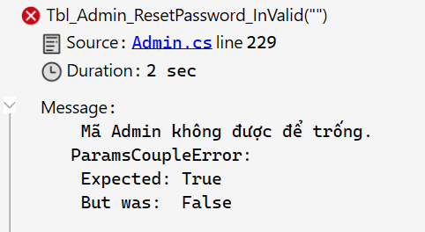 | P |  | P
UT_QLTK_50 |  | Cấp lại mật khẩu không thành công khi truyền mã Admin không tồn tại | [TestCase("Invalid")] | Không thực hiện cấp lại mật khẩu. Trả về message "Không tìm thấy Admin." | 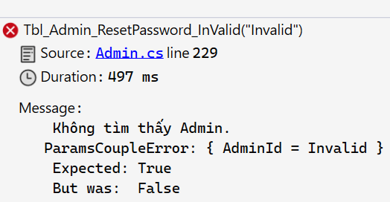 | P |  | P
UT_QLTK_51 | Tbl_User_ResetPassword( int CardId ) | Cấp lại mật khẩu thành công | [TestCase("100039")] | Thiết lập mật khẩu thành công Trả về message "Mật khẩu mới đã được gửi tới email của bạn. Xin vui lòng kiểm tra!" |  | P |  | P
UT_QLTK_52 |  | Cấp lại mật khẩu không thành công khi không truyền số thẻ không hợp lệ | [TestCase("0")] | Không thực hiện cấp lại mật khẩu. Trả về message "Mã thẻ không hợp lệ." | 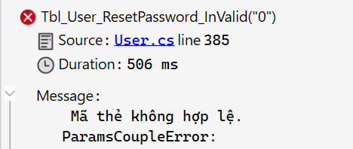 | P |  | P
UT_QLTK_53 |  | Cấp lại mật khẩu không thành công khi truyền số thẻ không tồn tại | [TestCase("123456")] | Không thực hiện cấp lại mật khẩu. Trả về message "Mã thẻ không tồn tại." | 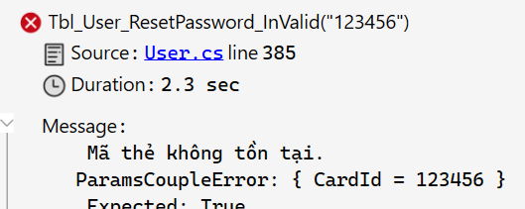 | P |  | P
 | CN07: Cập nhật thông tin tài khoản
UT_QLTK_54 | Tbl_Admin_Update | Cập nhật thông tin tài khoản thành công | [TestCase("Test", "Testday", "1")] | Cập nhật thông tin tài khoản Trả về message "Cập nhật thành công." |  | F | P | P | OA-69
UT_QLTK_55 |  | Cập nhật thông tin tài khoản không thành công khi không truyền mã Admin | [TestCase("", "Testday", "1")] | Không thực hiện cập nhật thông tin tài khoản Trả về message "Mã Admin không được để trống." | 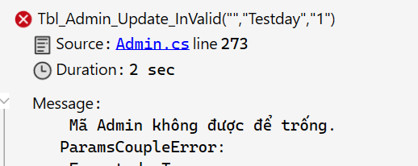 | P |  | P
UT_QLTK_56 |  | Cập nhật thông tin tài khoản không thành công khi không truyền tên Admin | [TestCase("Test", "", "1")] | Không thực hiện cập nhật thông tin tài khoản Trả về message "Tên Admin không được để trống." | 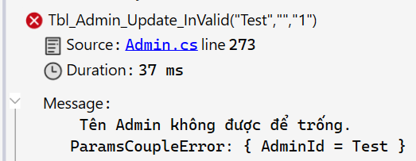 | P |  | P
UT_QLTK_57 |  | Cập nhật thông tin tài khoản không thành công khi không truyền trạng thái | [TestCase("Test", "Testday", "")] | Không thực hiện cập nhật thông tin tài khoản Trả về message "Trạng thái không được để trống." | 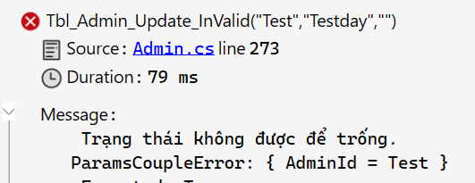 | P |  | P
UT_QLTK_58 |  | Cập nhật thông tin tài khoản không thành công khi truyền mã Admin không tồn tại | [TestCase("Invalid", "Testday", "1")] | Không thực hiện cập nhật thông tin tài khoản Trả về message "Không tìm thấy Admin." | 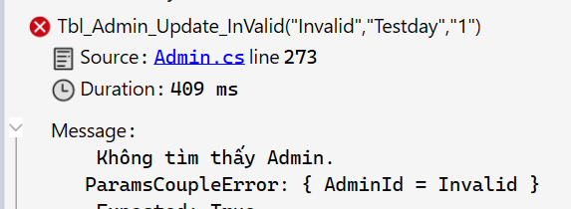 | F | P | P | OA-70 | 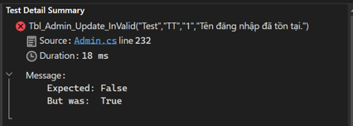
UT_QLTK_59 | Tbl_User_Update( int cardId , string name , string gender , string birthday , string email , string phone , string address ) | Cập nhật thông tin người dùng thành công | [TestCase( "100046" // CardId , "Nam" // Gender , "2000-1-1" // Birthday , "update@gmail.com" // Email , "0123456789" // PhoneNumber , "Định Công, Hà Nội" // Address )] | Cập nhật thông tin tài khoản Trả về message "Cập nhật thành công." |  | P |  | P
UT_QLTK_60 |  | Cập nhật thông tin người dùng không thành công do truyền mã thẻ không hợp lệ | [TestCase("0", "Nam", "2000-1-1", "update@gmail.com", "0123456789", "Định Công, Hà Nội")] | Không thực hiện cập nhật thông tin tài khoản Trả về message "Mã thẻ không hợp lệ." | 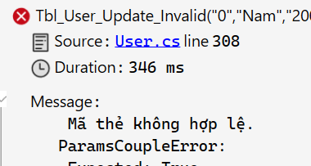 | P |  | P
UT_QLTK_61 |  | Cập nhật thông tin người dùng không thành công do không truyền ngày sinh | [TestCase("100000", "Nam", "", "update@gmail.com", "0123456789", "Định Công, Hà Nội")] | Không thực hiện cập nhật thông tin tài khoản Trả về message "Ngày sinh không được để trống." | 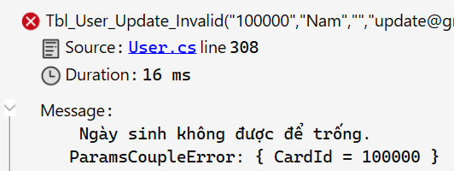 | P |  | P
UT_QLTK_62 |  | Cập nhật thông tin người dùng không thành công do không truyền email | [TestCase("100000", "Nam", "2000-1-1", "", "0123456789", "Định Công, Hà Nội")] | Không thực hiện cập nhật thông tin tài khoản Trả về message "Email không được để trống." | 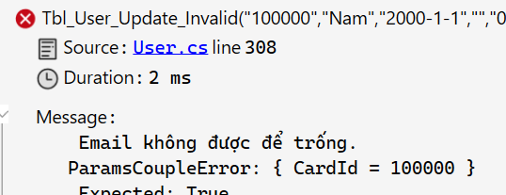 | P |  | P
UT_QLTK_63 |  | Cập nhật thông tin người dùng không thành công do không truyền số điện thoại | [TestCase("100000", "Nam", "2000-1-1", "update@gmail.com", "", "Định Công, Hà Nội")] | Không thực hiện cập nhật thông tin tài khoản Trả về message "Số điện thoại không được để trống." | 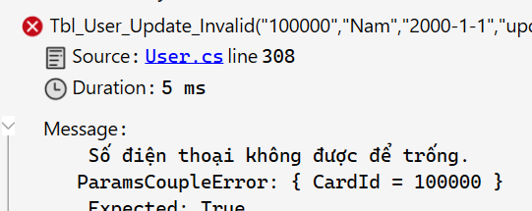 | P |  | P
UT_QLTK_64 |  | Cập nhật thông tin người dùng không thành công do không truyền địa chỉ | [TestCase("100000", "Nam", "2000-1-1", "update@gmail.com", "0123456789", "")] | Không thực hiện cập nhật thông tin tài khoản Trả về message "Địa chỉ không được để trống." | 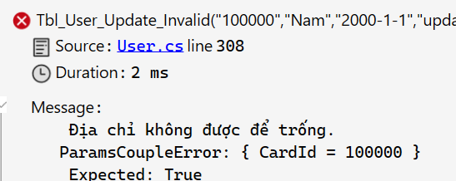 | P |  | P
UT_QLTK_65 |  | Cập nhật thông tin người dùng không thành công do mã thẻ không tồn tại | [TestCase("123456", "Nam", "2000-1-1", "update@gmail.com", "0123456789", "Định Công, Hà Nội")] | Không thực hiện cập nhật thông tin tài khoản Trả về message "Không tìm thấy thông tin người dùng." | 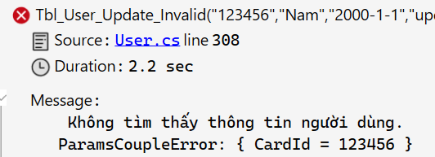 | P |  | P
UT_QLTK_66 |  | Cập nhật thông tin người dùng không thành công do ngày sinh lớn hơn ngày hiện tại | [TestCase("100000", "Nam", "2025-1-1", "update@gmail.com", "0123456789", "Định Công, Hà Nội")] | Không thực hiện cập nhật thông tin tài khoản Trả về message "Ngày sinh không được lớn hơn ngày hiện tại." |  | P |  | P
UT_QLTK_67 |  | Cập nhật thông tin người dùng không thành công do email sai định dạng | [TestCase("100000", "Nam", "2000-1-1", "update@", "0123456789", "Định Công, Hà Nội")] | Không thực hiện cập nhật thông tin tài khoản Trả về message "Email không hợp lệ." |  | P |  | P
UT_QLTK_68 |  | Cập nhật thông tin người dùng không thành công do số điện thoại không phải chuỗi số >= 10 số | [TestCase("100000", "Nam", "2000-1-1", "update@gmail.com", "abc1234567", "Định Công, Hà Nội")] | Không thực hiện cập nhật thông tin tài khoản Trả về message "Số điện thoại không hợp lệ." |  | P |  | P
 | CN08: Đăng ký tài khoản bạn đọc
UT_QLTK_69 | Tbl_User_Create | Tạo tài khoản thành công khi truyền đúng các trường | [TestCase( "Thẻ mượn-đọc" // CardType , "Nguyễn Văn A" // Fullname , "male" // Gender , "2000-01-01" // Birthday , "vana@gmail.com" // Email , "001202032405" // Identity , "0123456789" // PhoneNumber , "Định Công, Hà Nội" // Address )] | Thêm tài khoản thành công Trả về message "Đăng ký thành công. Trong vòng 7 ngày vui lòng đến nhận thẻ." |  | P |  | P
UT_QLTK_70 |  | Tạo tài khoản không thành công khi bỏ trống trường loại thẻ | [TestCase( "" // CardType , "Mai Anh" // Fullname , "female" // Gender , "2002-01-02" // Birthday , "hoaabc@gmail.com" // Email , "001302029876" // Identity , "0978765456" // PhoneNumber , "Định Công, Hà Nội" // Address )] | Không thực hiện thêm tài khoản Trả về message "Loại thẻ không được để trống." | 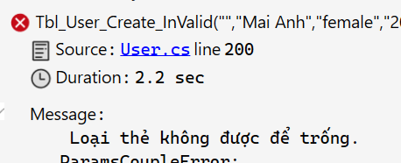 | P |  | P
UT_QLTK_71 |  | Tạo tài khoản không thành công khi bỏ trống trường tên | [TestCase( "Thẻ mượn" // CardType , "" // Fullname , "female" // Gender , "2002-01-02" // Birthday , "hoaabc@gmail.com" // Email , "001302029876" // Identity , "0978765456" // PhoneNumber , "Định Công, Hà Nội" // Address )] | Không thực hiện thêm tài khoản Trả về message "Tên không được để trống." | 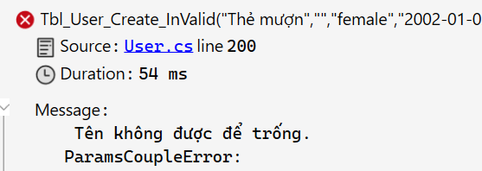 | P |  | P
UT_QLTK_72 |  | Tạo tài khoản không thành công khi truyền họ tên có chứa ký tự khác chữ cái | [TestCase( "Thẻ mượn" // CardType , "Mai Anh 123" // Fullname , "female" // Gender , "2002-01-02" // Birthday , "hoaabc@gmail.com" // Email , "001302029876" // Identity , "0978765456" // PhoneNumber , "Định Công, Hà Nội" // Address )] | Không thực hiện thêm tài khoản Trả về message "Tên không hợp lệ.." | 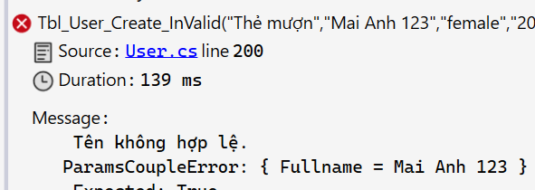 | P |  | P
UT_QLTK_73 |  | Tạo tài khoản không thành công khi bỏ trống trường giới tính | [TestCase( "Thẻ mượn" // CardType , "Mai Anh" // Fullname , "" // Gender , "2002-01-02" // Birthday , "hoaabc@gmail.com" // Email , "001302029876" // Identity , "0978765456" // PhoneNumber , "Định Công, Hà Nội" // Address )] | Không thực hiện thêm tài khoản Trả về message "Giới tính không được để trống." | 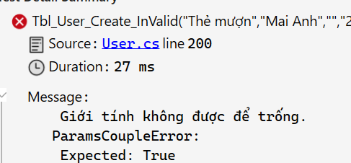 | P |  | P
UT_QLTK_74 |  | Tạo tài khoản không thành công khi bỏ trống trường ngày sinh | [TestCase( "Thẻ mượn" // CardType , "Mai Anh" // Fullname , "female" // Gender , "" // Birthday , "hoaabc@gmail.com" // Email , "001302029876" // Identity , "0978765456" // PhoneNumber , "Định Công, Hà Nội" // Address )] | Không thực hiện thêm tài khoản Trả về message "Ngày sinh không được để trống." | 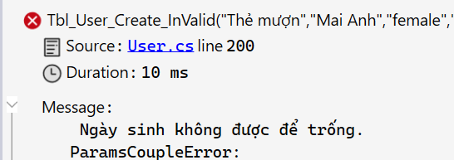 | P |  | P
UT_QLTK_75 |  | Tạo tài khoản không thành công khi truyền ngày sinh lớn hơn ngày hiện tại | [TestCase( "Thẻ mượn" // CardType , "Mai Anh" // Fullname , "female" // Gender , "2025-01-02" // Birthday , "hoaabc@gmail.com" // Email , "001302029876" // Identity , "0978765456" // PhoneNumber , "Định Công, Hà Nội" // Address )] | Không thực hiện thêm tài khoản Trả về message "Ngày sinh không được lớn hơn ngày hiện tại." | 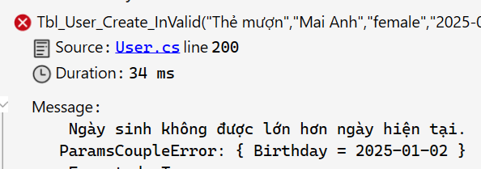 | P |  | P
UT_QLTK_76 |  | Tạo tài khoản không thành công khi bỏ trống trường email | [TestCase( "Thẻ mượn" // CardType , "Mai Anh" // Fullname , "female" // Gender , "2002-01-02" // Birthday , "" // Email , "001302029876" // Identity , "0978765456" // PhoneNumber , "Định Công, Hà Nội" // Address )] | Không thực hiện thêm tài khoản Trả về message "Email không được để trống.." | 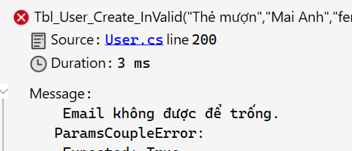 | P |  | P
UT_QLTK_77 |  | Tạo tài khoản không thành công khi truyền email không đúng định dạng | [TestCase( "Thẻ mượn" // CardType , "Mai Anh" // Fullname , "female" // Gender , "2002-01-02" // Birthday , "hoaabc@" // Email không hợp lệ , "001302029876" // Identity , "0978765456" // PhoneNumber , "Định Công, Hà Nội" // Address )] | Không thực hiện thêm tài khoản Trả về message "Email không hợp lệ.." | 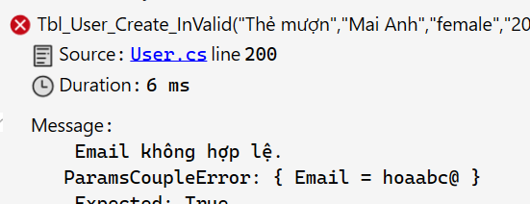 | P |  | P
UT_QLTK_78 |  | Tạo tài khoản không thành công khi truyền email và loại thẻ đã được đăng ký | [TestCase( "Thẻ mượn-đọc" // CardType , "Mai Anh" // Fullname , "female" // Gender , "2002-01-02" // Birthday , "vana@gmail.com" // Email đã dùng cho loại thẻ mượn-đọc , "001302029876" // Identity , "0978765456" // PhoneNumber , "Định Công, Hà Nội" // Address )] | Không thực hiện thêm tài khoản Trả về message "Email đã được sử dụng cho loại thẻ:." |  | P |  | P
UT_QLTK_79 |  | Tạo tài khoản không thành công khi bỏ trống trường CCCD | [TestCase( "Thẻ mượn" // CardType , "Mai Anh" // Fullname , "female" // Gender , "2002-01-02" // Birthday , "hoaabc@gmail.com" // Email , "" // Identity , "0978765456" // PhoneNumber , "Định Công, Hà Nội" // Address )] | Không thực hiện thêm tài khoản Trả về message " CCCD không được để trống.." | 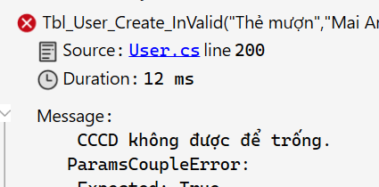 | P |  | P
UT_QLTK_80 |  | Tạo tài khoản không thành công khi truyền CCCD không phải chuỗi số gồm 12 số | [TestCase( "Thẻ mượn" // CardType , "Mai Anh" // Fullname , "female" // Gender , "2002-01-02" // Birthday , "hoaabc@gmail.com" // Email , "abc123456789" // Identity phải gồm 12 số , "0978765456" // PhoneNumber , "Định Công, Hà Nội" // Address )] | Không thực hiện thêm tài khoản Trả về message "CCCD phải là chuỗi số gồm 12 số.." | 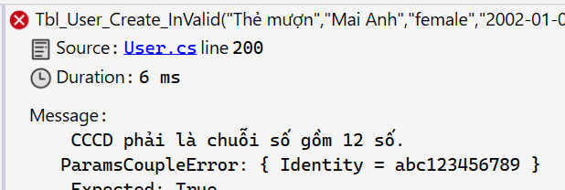 | P |  | P
UT_QLTK_81 |  | Tạo tài khoản không thành công khi gán sdt có 9 chữ số | [TestCase( "Thẻ mượn" // CardType , "Mai Anh" // Fullname , "female" // Gender , "2002-01-02" // Birthday , "hoaabc@gmail.com" // Email , "001302029876" // Identity , "012345678" // PhoneNumber chỉ có 9 số , "Định Công, Hà Nội" // Address )] | Không thực hiện thêm tài khoản Trả về message "Số điện thoại không hợp lệ." | 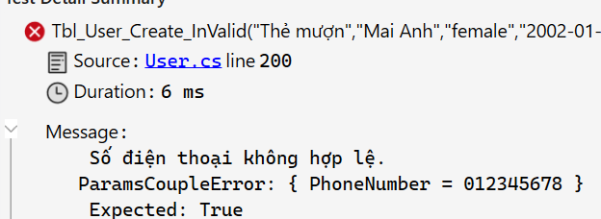 | P |  | P
UT_QLTK_82 |  | Tạo tài khoản không thành công khi bỏ trống trường địa chỉ | [TestCase( "Thẻ mượn" // CardType , "Mai Anh" // Fullname , "female" // Gender , "2002-01-02" // Birthday , "hoaabc@gmail.com" // Email , "001302029876" // Identity , "0978765456" // PhoneNumber , "" // Address )] | Không thực hiện thêm tài khoản Trả về message "Địa chỉ không được để trống.." | 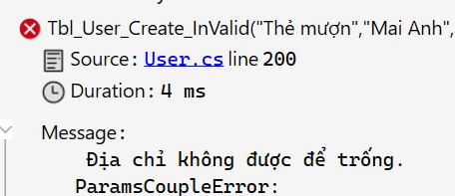 | P |  | P

UT_DKTBD
 |  |  |  | KỊCH BẢN KIỂM THỬ *
 | Người tạo: Đỗ Thị Hòa |  |  | Tên màn hình/Tên chức năng
 |  |  |  |  | Lần 1 | Lần 2 | Tổng hợp
 | Ngày tạo:06/7/2024 |  |  | Mã trường hợp kiểm thử | UT_DKTBD | UT_DKTBD | UT_DKTBD
 | Ngày review: 07/7/2024 |  |  | Số trường hợp kiểm thử đạt (P) | 10 | 11 | 11
 | Ngày test: 8/7/2024 |  |  | Số trường hợp kiểm thử không đạt (F) | 1 | 0 | 0
 |  |  |  | Số trường hợp kiểm thử đang xem xét (PE) | 0 | 0 | 0
 |  |  |  | Số trường hợp kiểm thử chưa thực hiện | 0 | 0 | 0
 |  |  |  | Tổng số trường hợp kiểm thử | 11 | 11 | 11

Mã trường hợp kiểm thử | Unit | Mô tả | Chuẩn bị function | Dữ liệu test | Kết quả mong muốn | Kết quả thực tế | Người test | <Tên trình duyệt 1> |  | Kết quả hiện tại | Mã lỗi | Ghi chú
 |  |  |  |  |  |  |  | Lần 1 | Lần 2
 | CN20: Duyệt thẻ bạn đọc
UT_DKTBD_1 | Tbl_LibraryCard_Approve( cardId // cardId , exp // exp , pass // pass ); | Duyệt đăng ký thẻ thành công với dữ liệu truyền vào đã được đăng ký từ hàm Tbl_User_Create() | Tbl_LibraryCard_Approve_Valid() | Truyền đúng cardId, exp, pass | Duyệt đăng ký thành công Lưu thông tin vào csdl | 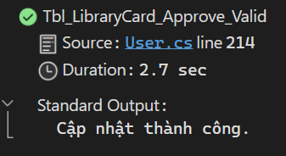 | Hòa | P |  | P
UT_DKTBD_2 |  | Duyệt đăng ký thẻ không thành công khi truyền dữ liệu sai: mã thẻ, | Tbl_LibraryCard_Approve_InValid() | Truyền sai cardId | Duyệt đăng ký không thành công Trả về thông báo lỗi | 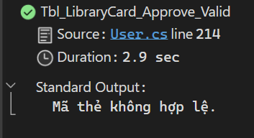 | Hòa | P |  | P
UT_DKTBD_3 |  | Duyệt đăng ký thẻ không thành công khi truyền dữ liệu sai sai tên |  | Truyền mã thẻ đã được duyêt rồi | Duyệt đăng ký không thành công Trả về thông báo lỗi |  | Hòa | P |  | P
UT_DKTBD_4 |  | Duyệt đăng ký thẻ không thành công khi truyền dữ liệu sai bỏ trống trường |  | Bỏ trống cardId | Duyệt đăng ký không thành công Trả về thông báo lỗi |  | Hòa | P |  | P
 | CN21: Hủy đăng ký thẻ bạn đọc
UT_DKTBD_5 | Tbl_LibraryCard_Cancel( int cardId ) | Hủy đăng ký thẻ thành công khi truyền đúng cardId có trạng thái là (PENDING) | Tbl_LibraryCard_Cancel_Valid() | cardId = 100001 | Xóa phiếu đăng ký thành công | 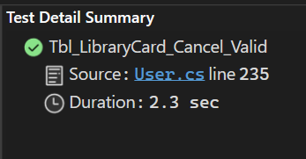 | Hòa | P |  | P
UT_DKTBD_6 |  | Hủy đăng ký thẻ không thành công khi truyền sai cardId | Tbl_LibraryCard_Cancel_InValid() | [TestCase("200000", "Không tìm thấy thông tin thẻ.")] | Không xóa phiếu đăng ký và trả về message lỗi |  | Hòa | P |  | P
UT_DKTBD_7 |  | Hủy đăng ký thẻ không thành công khi truyền cardId thẻ đang có trạng thái là ACTIVE | Tbl_LibraryCard_Cancel_InValid() | [TestCase("100003", "Trạng thái phiếu không hợp lệ.")] | Không xóa phiếu đăng ký và trả về message lỗi |  | Hòa | F | P | P | OA-32 | Dù thẻ đang ở trạng thái hoạt động hay chờ duyệt thì đều có thể xóa được Nên case này sẽ bị bỏ
 | CN21: Check in/ Check out thẻ
UT_DKTBD_8 | Tbl_LibraryCard_CheckIn( int cardId ) | Lưu thông tin check in thẻ thành công khi truyền mã thẻ hợp lệ | Tbl_LibraryCard_CheckIn_Valid() | cardId = 100001 | Thành công |  | Hòa | P |  | P
UT_DKTBD_9 |  | Check in không thành công khi truyền mã thẻ không hợp lệ | Tbl_LibraryCard_CheckIn_InValid() | cardId = abcdef | Không thành công |  | Hòa | P |  | P
UT_DKTBD_10 | Tbl_LibraryCard_CheckOut( cardId ) | Check out thẻ thành công khi truyền mã thẻ hợp lệ | Tbl_LibraryCard_CheckOut_Valid() | cardId = 100001 | Thành công |  | Hòa | P |  | P
UT_DKTBD_11 |  | Check out thẻ thành công khi truyền mã thẻ không hợp lệ | Tbl_LibraryCard_CheckOut_InValid() | cardId = abcdef | Không thành công |  | Hòa | P |  | P

UT_QLDMTV
 |  |  | KỊCH BẢN KIỂM THỬ *
 | Người tạo: Bùi Thị Ngọc Mai |  | Tên màn hình/Tên chức năng | QuanLyDanhMucThuVien
 | Ngày tạo: 04/07/2024 |  | Mã trường hợp kiểm thử | UT_QLDMTV
 | Ngày review: 05/07/2024 |  | Số trường hợp kiểm thử đạt (P) | 21
 | Ngày test: 07//7/2024 |  | Số trường hợp kiểm thử không đạt (F) | 0
 | Retest: |  | Số trường hợp kiểm thử đang xem xét (PE) | 0
 |  |  | Số trường hợp kiểm thử chưa thực hiện | 0
 |  |  | Tổng số trường hợp kiểm thử | 21

Mã trường hợp kiểm thử | UNIT | Mô tả | Test Function | Dữ liệu test | Kết quả mong muốn | Kết quả thực tế | <Tên trình duyệt 1> |  | Kết quả hiện tại | Mã lỗi | Ghi chú
 |  |  |  |  |  |  | Lần 1 | Lần 2
 | CN09: Quản lý danh mục nhà cung cấp
UT_QLDMTV_1 | Tbl_Supplier_Create( SupplierId // supId , SupplierName // name , Address // addr , PhoneNumber // phone , Email // email ); | Thêm nhà cung cấp thành công khi truyền đúng các trường | Tbl_Supplier_Create_Valid( string SupplierId , string SupplierName , string Address , string PhoneNumber , string Email ) | [TestCase("1", "NCC1", "Định Công, Hà Nội", "0123456789", "NCC1@gmail.com")] [TestCase("2", "NCC2", "Giải Phóng, Hà Nội", "0719769240", "NCC2@gmail.com")] [TestCase("3", "NCC3", "Láng Hạ, Hà Nội", "0344803298", "NCC3@gmail.com")] [TestCase("4", "NCC4", "Giảng Võ, Hà Nội", "0107095297", "NCC4@gmail.com")] [TestCase("5", "NCC5", "Đội Cấn, Hà Nội", "0151415295", "NCC5@gmail.com")] | Tạo thành công và lưu dữ liệu vào DB |  | P |  | P
UT_QLDMTV_2 |  | Tạo nhà cung cấp không thành công khi trùng ID nhà cung cấp trước đó, bỏ trống trường | Tbl_Supplier_Create( SupplierId , SupplierName , Address , PhoneNumber , Email ); | string SupplierId = "4"; string SupplierName = null; string Address = null; string PhoneNumber = null; string Email = null; | Không lưu db |  | P |  | P
UT_QLDMTV_3 | Tbl_Supplier_Update( SupplierId // supId , SupplierName // name , Address // addr , PhoneNumber // phone , Email // email , Flag // flag ); | Cập nhật thông tin nhà cung cấp thành công khi truyền đúng các trường | Tbl_Supplier_Update_Valid() | string SupplierId = "1"; string SupplierName = "NCC 1 Update"; string Address = "Địa chỉ Update"; string PhoneNumber = "0123456789"; string Email = "NCC1@gmail.com"; string Flag = "0"; | Cập nhật và lưu db |  | P |  | P
UT_QLDMTV_4 |  | Cập nhật nhà cung cấp không thành công khi truyền sai mã ncc | Tbl_Supplier_Update_Invalid() | string SupplierId = "100"; string SupplierName = "ncctest"; string Address = "Địa chỉ Update"; string PhoneNumber = "0123456789"; string Email = "NCC1@gmail.com"; string Flag = "1"; | Trả về message lỗi, không lưu db |  | P |  | P
UT_QLDMTV_5 |  | Cập nhật nhà cung cấp không thành công khi bỏ trống tên ncc |  | string SupplierId = "1"; string SupplierName = ""; string Address = "Địa chỉ Update"; string PhoneNumber = "0123456789"; string Email = "NCC1@gmail.com"; string Flag = "1"; | Trả về message lỗi, không lưu db |  | P |  | P
 | CN10: Quản lý danh mục thể loại sách
UT_QLDMTV_6 | Tbl_Genre_Create( GenreId // genreId , GenreName // name , Description // des ); | Thêm thể loại sách thành công | Tbl_Genre_Create_Valid( string GenreId , string GenreName , string Description ) | [TestCase("1", "The loai 1", "Mo ta 1")] [TestCase("2", "The loai 2", "Mo ta 2")] [TestCase("3", "The loai 3", "Mo ta 3")] | Message " Thêm thành công " Tạo tài khoản thành công và lưu dữ liệu vào DB |  | P |  | P
UT_QLDMTV_7 |  | Tạo thể loai sách không thành công khi bỏ trống trường [GenreName] | Tbl_Genre_Create_Invalid() | string GenreId = "100"; string GenreName = null; string Description = null; | Không thêm, không lưu db |  | P |  | P
UT_QLDMTV_8 |  | Thêm thẻ loại sách không thành công khi GenreID đã tồn tại | Tbl_Genre_Create_Valid( string GenreId , string GenreName , string Description ) | [TestCase("1", "The loai 1", "Mo ta 1")] [TestCase("2", "The loai 2", "Mo ta 2")] [TestCase("3", "The loai 3", "Mo ta 3")] | Không thêm, không lưu db |  | P |  | P
UT_QLDMTV_9 | Tbl_Genre_Update( GenreId // genreId , GenreName // name , Description // des , FlagActive // flag ) | Update thể loại sách thành công | Tbl_Genre_Update_Valid() | string GenreId = "1"; string GenreName = "The loai update 1"; string Description = "Mo ta update 1"; string FlagActive = "1"; | Dữ liệu được update và lưu dữ liệu vào DB |  | P |  | P
UT_QLDMTV_10 |  | Update thể loại sách không thành công khi bỏ trống trường [GenreName], khi truyền sai GenreId | Tbl_Genre_Create_Invalid() | string GenreId = "100"; string GenreName = null; string Description = null; | Không thêm, không lưu db |  | P |  | P
 | CN11: Quản lý danh mục tác giả
UT_QLDMTV_11 | Tbl_Author_Create( AuthorId // authorId , FullName // name , BirthDate // birth , Country // country ); | Thêm tác giả tành công | Tbl_Author_Create_Valid( string AuthorId , string FullName , string BirthDate , string Country ) | [TestCase("1", "Tac gia 1", "1991-02-02", "Australia")] [TestCase("2", "Tac gia 2", "1995-05-10", "Vietnam")] [TestCase("3", "Tac gia 3", "1999-08-30", "USA")] | Message " Thêm thành công " Tạo tài khoản thành công và lưu dữ liệu vào DB |  | P |  | P
UT_QLDMTV_12 |  | Thêm không thành công khi bỏ trống trường [fullname] | Tbl_Author_Create_Invalid() | string AuthorId = "100"; string FullName = null; string BirthDate = null; string Country = null; | Không thêm không lưu db |  | P |  | P
UT_QLDMTV_13 |  | Thêm tác giả hông thành công khi AuthorID đã tồn tại | Tbl_Author_Create_Invalid() | string AuthorId = "1"; string FullName ="tacgiaTest"; string BirthDate = null; string Country = null; | Message " Tác gia đã tồn tại " Không lưu db |  | P |  | P
UT_QLDMTV_14 | Tbl_Author_Update( AuthorId // authorId , FullName // name , BirthDate // birth , Country // country , Flag // country ); | Update thông tin tác giả thành công | Tbl_Author_Update_Valid() | var AuthorId = "1"; var FullName = "Tac gia 1 UPdate"; var BirthDate = "1991-02-02"; var Country = "Australia"; var Flag = "1"; | Message " Update thông tin thành công " Dữ liệu được update và lưu dữ liệu vào DB |  | P |  | P
UT_QLDMTV_15 |  | Update không thành công khi bỏ trống trường [fullname], khi truyền sai mã tác giả | Tbl_Author_Update_InValid() | var AuthorId = "19"; var FullName = ""; var BirthDate = "1991-02-02"; var Country = "Australia"; var Flag = "1"; | Trả về message lỗi Không update thông tin |  | P |  | P
 | CN12: Quản lý danh mục vị trí
UT_QLDMTV_16 | Tbl_Location_Create( LocationId // locationId , LocationName // name ); | Thêm ví trí thành công khi truyền đúng các trường | Tbl_Location_Create_Valid( string LocationId , string LocationName ) | [TestCase("KM","Kho Mượn")] [TestCase("DK","Kho Đọc kín")] [TestCase("DM","Kho Đọc mở")] | Message " Thêm thành công " Lưu dữ liệu vào DB |  | P |  | P
UT_QLDMTV_17 |  | Thêm ví trí không thành công khi truyền LocationId đã tồn tại | Tbl_Location_Create_Valid( string LocationId , string LocationName ) | [TestCase("KM","Kho Mượn")] [TestCase("DK","Kho Đọc kín")] [TestCase("DM","Kho Đọc mở")] | Không lưu db |  | P |  | P
UT_QLDMTV_18 |  | Thêm ví trí không thành công khi LocationName = null | Tbl_Location_Create_Invalid() | string LocationId = "Test"; string LocationName = null; | Không lưu db Trả về message lỗi |  | P |  | P
UT_QLDMTV_19 | Tbl_Location_Update( LocationId // locationId , LocationName // name ); | Update thông tin vị trí thành công | Tbl_Location_Update_Valid() | string LocationId = "1"; string LocationName = "Vi tri 1 Update"; | Cập nhật và lưu db |  | P |  | P
UT_QLDMTV_20 |  | Update thông tin vị trí k thành công khi LocationName =null | Tbl_Location_Update_Invalid() | string LocationId = "1"; string LocationName = ""; | Trả về message lỗi |  | P |  | P
UT_QLDMTV_21 |  | Update thông tin vị trí k thành công khi truyền LocationId không tồn tại | Tbl_Location_Update_Invalid() | string LocationId = "1000"; string LocationName = ""; | Trả về message lỗi |  | P |  | P

UT_QLBS
 |  |  | KỊCH BẢN KIỂM THỬ *
 | Người tạo: Đỗ Thị Hòa |  | Tên màn hình/Tên chức năng | QuanLyBoSung
 | Ngày tạo: 06/7/2024 |  | Mã trường hợp kiểm thử | UT_QLBS
 | Ngày review: 07/7/2024 |  | Số trường hợp kiểm thử đạt (P) | 9
 | Ngày test: 08/7/2024 |  | Số trường hợp kiểm thử không đạt (F) | 0
 | Ngày retest: |  | Số trường hợp kiểm thử đang xem xét (PE) | 0
 |  |  | Số trường hợp kiểm thử chưa thực hiện | 3
 |  |  | Tổng số trường hợp kiểm thử | 12

Mã trường hợp kiểm thử | Unit | Mô tả | Chuẩn bị function test | Dữ liệu test | Kết quả mong muốn | Kết quả thực tế | <Tên trình duyệt 1> |  | Kết quả hiện tại | Mã lỗi | Ghi chú
 |  |  |  |  |  |  | Lần 1 | Lần 2
 | CN17: Tạo phiếu bổ sung sách
UT_QLBS_1 | Tbl_BookAdditionRecord_Create( addId // addId , supId // supId , createBy // createBy , addDetails // addDetails ); | Thêm mới phiếu bổ sung thành công khi truyền đúng mã nhà cung cấp, mã sách | Tbl_BookAdditionRecord_Create_Valid() | var addId = "5"; var supId = "6"; var createBy = "BS"; new AddDetailDTO { BookID = "B1", Quantity = 2, }, new AddDetailDTO { BookID = "3", Quantity = 2, } | Thêm mới thành công, insert dữ liệu vào db: Tbl_BookAdditionRecord: |  | P |  | P
UT_QLBS_2 |  | Thêm mới phiếu bổ sung thành công khi truyền mã phiếu bổ sung đã tồn tại | Tbl_BookAdditionRecord_Create_Valid() giữ nguyên hàm và input, chạy lại test case |  | Functon trả về false Hiện ms lỗi "Phiếu bổ sung đã tồn tại" |  | P |  | P
UT_QLBS_3 |  | Thêm mới phiếu bổ sung khong thành công khi truyền sai mã nhà cung cấp | Tbl_BookAdditionRecord_Create_Valid() Giữ nguyên function test, thay đổi giá trị supId | var supId = "nccsai"; | Functon trả về false Ms lỗi "Nhà cung cấp không hợp lệ" |  | P |  | P
UT_QLBS_4 |  | Thêm mới phiếu bổ sung khong thành công khi truyền sai mã sách | Tbl_BookAdditionRecord_Create_Valid() Giữ nguyên function test, thay đổi giá trị BookID không tồn tại trong db | BookID = "masachsai" | Functon trả về false Ms lỗi "Không tìm thấy sách" |  | P |  | P
UT_QLBS_5 |  | Thêm mới phiếu bổ sung khong thành công khi truyền số lượng sách =0 | Tbl_BookAdditionRecord_Create_Valid() Giữ nguyên function test, thay đổi giá trị addDetails, quantity =0 | Quantity = 0 | Functon trả về false Ms lỗi "Số lượng không hợp lệ" |  | P |  | P
 | CN18: Sửa phiếu bổ sung sách
UT_QLBS_6 | Tbl_BookAdditionRecord_Update( addId // addId , supId // supId , createBy // createBy , addDetails // addDetails ); | Sửa phiếu bổ sung thành công khi truyền đúng mã phiếu bổ sung, mã ncc, mã sách, số lượng | Tbl_BookAdditionRecord_Update_Valid() | Lấy giá trị test từ case tạo phiếu bs và chỉnh sửa tham số vào hợp lệ | Update dữ liệu trong db |  | P |  | P
UT_QLBS_7 |  | Sửa phiếu bổ sung khong thành công khi truyền sai mã nhà cung cấp k tồn tại | Tbl_BookAdditionRecord_Update_Valid() Gán giá trị supId không tồn tại trong db | supId không có trong db | Dữ liệu db không đổi |  | P |  | P
UT_QLBS_8 |  | Sửa phiếu bổ sung khong thành công khi truyền sai mã bổ sung | "Tbl_BookAdditionRecord_Update_Valid() Gán giá trị addID không tồn tại trong db" | addId không có trong db | Dữ liệu db không đổi |  | P |  | P
UT_QLBS_9 |  | Sửa phiếu bổ sung thành công khi truyền số lượng sách nhỏ hơn 0 | Tbl_BookAdditionRecord_Update_Valid() Gán giá trị Quantity = -1 |  | Dữ liệu db không đổi Ms "Số lượng không hợp lệ" |  | P |  | P
 | CN19: Cập nhật trạng thái phiếu bổ sung sách
UT_QLBS_10 | Tbl_BookAdditionRecord_Approve( string addId , List<AddDetailDTO> addDetails ) | Cập nhật trạng thái phiếu bổ sung thành công | Tbl_BookAdditionRecord_Approve_Valid() | Gán các giá trị của 1 phiếu bổ sung hợp lệ từ db | Phiếu bổ sung được đổi trạng thái từ pending sang approve trong db |  | P |  | P
UT_QLBS_11 |  | Cập nhật trạng thái phiếu bổ sung không thành công khi gán số lượng sách vào các vị trí kho tổng không bằng tổng số lượng nhập của phiếu bổ sung | Tbl_BookAdditionRecord_Approve_Valid() |  | Dữ liệu db không đổi |  | P |  | P
UT_QLBS_12 | Tbl_BookAdditionRecord_Cancel( addId // addId ); | Hủy phiếu bổ sung thành công khi truyền đúng mã phiếu bổ sung | Tbl_BookAdditionRecord_Cancel_Valid() | Gán addId tồn tại trong db với trạng thái pending | record đổi trạng thái status sang cancel |  | P |  | P
 |  |  |  |  |  |  | P |  | P

UT_QLS
 |  |  | KỊCH BẢN KIỂM THỬ *
 | Người tạo: Bùi Thị Ngọc Mai |  | Tên màn hình/Tên chức năng | Quản lý sách
 | Ngày tạo: 05/07/2024 |  | Mã trường hợp kiểm thử | UT_QLS
 | Ngày review: 06/07/2024 |  | Số trường hợp kiểm thử đạt (P) | 14
 | Ngày test: 09/7/2024 |  | Số trường hợp kiểm thử không đạt (F) | 0
 | Ngày retest: |  | Số trường hợp kiểm thử đang xem xét (PE) | 0
 | Regression Test: |  | Số trường hợp kiểm thử chưa thực hiện | 0
 |  |  | Tổng số trường hợp kiểm thử | 14

Mã trường hợp kiểm thử | Unit | Mô tả | Chuẩn bị function | Dữ liệu test | Kết quả mong muốn | Kết quả thực tế |  |  | Kết quả hiện tại | Mã lỗi | Ghi chú
 |  |  |  |  |  |  | Lần 1 | Lần 2
 | CN13: Quản lý sách
UT_QLS_1 | Tbl_Book_Create_List(List<Tbl_Book> books) | Thêm mới list sách thành công | Tbl_Book_Create_List_Valid() | BookId = "B1", Title = "Tieu de 1", GenreId = "2", AuthorId = "3", PublishedYear = "2000", IsPublished = true | Thêm mới thành công sách |  | P |  | P
UT_QLS_3 |  | Thêm mới sách không thành công khi truyền thể loại sách không hợp lệ | Tbl_Book_Create_List_Invalid() | BookId = "B12", Title = "Tieu de 1", GenreId = "0010", AuthorId = "3", PublishedYear = "2000", IsPublished = true | Không thêm mới sách Trả về thông báo lỗi "Thể loại sách không hợp lệ" |  | P |  | P
UT_QLS_4 |  | Thêm mới sách không thành công khi truyền mã sách đã tồn tại |  | BookId = "B1", Title = "Tieu de 1", GenreId = "2", AuthorId = "3", PublishedYear = "2000", IsPublished = true | Không thêm mới sách Trả về thông báo lỗi "Sách đã tồn tại" |  | P |  | P
UT_QLS_5 |  | Thêm mới sách không thành công khi truyền mã tác giả không hợp lệ |  | BookId = "B12", Title = "Tieu de 12", GenreId = "2", AuthorId = "3a", PublishedYear = "2000", IsPublished = true | Không thêm mới sách Trả về thông báo lỗi "Tác giả không hợp lệ" |  | P |  | P
UT_QLS_6 | Tbl_Book_Get( model ); | Tìm kiếm sách thành công theo nhan đề | Tbl_Book_Get() | NhanDe = "Làng" | Trả về data sách tương ứng |  | P |  | P
UT_QLS_7 | Tbl_Book_Update( BookId // bookId , Title // name , GenreId // genreId , AuthorId // authorId , PublishedYear // year , IsPublished // isPublished ); | Update thông tin sách thành công | Tbl_Book_Update_Valid() | string BookId = "1"; string Title = "Tieu de 1 Update"; string GenreId = "1"; string AuthorId = "1"; string PublishedYear = "2000"; bool IsPublished = true; | Cập nhâtj thông tin vào db |  | P |  | P
UT_QLS_8 |  | Update sách k thành công khi Title = null | Tbl_Book_Update_Invalid() | string BookId = "1"; string Title = ""; string GenreId = "1"; string AuthorId = "1"; string PublishedYear = "2000"; bool IsPublished = true; | Bản ghi k bị cập nhật |  | P |  | P
UT_QLS_9 |  | Update sách k thành công khi truyền sai BookId | Tbl_Book_Update_Invalid() | string BookId = "100"; string Title = "Tieu de 1 Update"; string GenreId = "1"; string AuthorId = "1"; string PublishedYear = "2000"; bool IsPublished = true; | Trả về message lỗi Bản ghi k bị cập nhật |  | P |  | P
 | CN14: Quản lý sổ DKCB
UT_QLS_10 | Tbl_BookCopy_Update( bookcopyId , locationId , shelf , flag ); | Sửa thông tin đăng ký cá biệt thành công | Tbl_BookCopy_Update_Valid() | int bookcopyId = 75; string locationId = "DK"; string shelf = "000"; string flag = "1"; | Cập nhâtj thông tin vào db |  | P |  | P
UT_QLS_12 |  | Sửa thông tin đăng ký cá biệt k thành công khi truyền sai mã đkcb | Tbl_BookCopy_Update_Invalid() | int bookcopyId = 100; string locationId = "DK"; string flag = "1"; | Không cập nhật db |  | P |  | P
 | CN16: Cập nhật tình trạng sách
UT_QLS_13 | Tbl_Book_Update( BookId // BookId , Title // Title , GenreId // GenreId , AuthorId // AuthorId , PublishedYear // PublishedYear , IsPublished // IsPublished ); | Cập nhật thông tin sách thành công | Tbl_Book_Update_Valid() | string BookId = "1"; string Title = "Tieu de 1 Update"; string GenreId = "1"; string AuthorId = "1"; string PublishedYear = "2000"; bool IsPublished = true; | Cập nhật vào db |  | P |  | P
UT_QLS_14 |  | Cập nhật trạng thái status sách không thành công khi để trống dữ liệu | Tbl_Book_Update_Invalid() | [TestCase("", "Tieu de 1 Update", "1", "1", "2000", "true")] [TestCase("S1", "", "1", "1", "2000", "true")] [TestCase("S1", "Tieu de 1 Update", "", "1", "2000", "true")] [TestCase("S1", "Tieu de 1 Update", "1", "", "2000", "true")] | Trả về message lỗi |  | P |  | P

#REF!
#REF!
#REF!
#REF!
#REF!
#REF!
#REF!
#REF!
#REF!
#REF!
#REF!
#REF!
#REF!
#REF!
#REF!
#REF!
#REF!
#REF!
#REF!
#REF!
#REF!
#REF!
#REF!
#REF!
#REF!
#REF!
#REF!
#REF!
#REF!
#REF!
#REF!
#REF!
#REF!
#REF!
#REF!
#REF!
#REF!
#REF!
#REF!
#REF!
#REF!
#REF!
#REF!
#REF!
#REF!
#REF!
#REF!
#REF!
#REF!
#REF!
#REF!
#REF!
#REF!
#REF!
#REF!
#REF!
#REF!
#REF!
#REF!
#REF!
#REF!
#REF!
#REF!
#REF!
#REF!

#REF!
#REF!
#REF!
#REF!
#REF!
#REF!
#REF!
#REF!
#REF!
#REF!
#REF!
#REF!
#REF!
#REF!
#REF!
#REF!
#REF!
#REF!
#REF!
#REF!
#REF!
#REF!
#REF!
#REF!
#REF!
#REF!
#REF!
#REF!
#REF!
#REF!
#REF!
#REF!
#REF!
#REF!
#REF!
#REF!
#REF!
#REF!
#REF!

#REF!

#REF!

#REF!

#REF!

#REF!

#REF!

#REF!

#REF!

#REF!

#REF!

#REF!

#REF!

#REF!

#REF!

#REF!

#REF!

#REF!

#REF!

#REF!

#REF!

#REF!

#REF!

#REF!

#REF!

#REF!

#REF!

#REF!

#REF!

#REF!

#REF!

UT_QLMTS
 |  |  | KỊCH BẢN KIỂM THỬ *
 | Người tạo: Bùi Thị Ngọc Mai |  | Tên màn hình/Tên chức năng | Quản lý sách
 | Ngày tạo: 07/07/2024 |  | Mã trường hợp kiểm thử | UT_QLMTS
 | Ngày review: 08/7/2024 |  | Số trường hợp kiểm thử đạt (P) | 18
 | Ngày test: 08/7/2024 |  | Số trường hợp kiểm thử không đạt (F) | 0
 | Retest: 09/7/2024 |  | Số trường hợp kiểm thử đang xem xét (PE) | 0
 | Regression Test: |  | Số trường hợp kiểm thử chưa thực hiện | 0
 |  |  | Tổng số trường hợp kiểm thử | 18

Mã trường hợp kiểm thử | Unit | Mô tả | Chuẩn bị function | Dữ liệu test | Kết quả mong muốn | Kết quả thực tế | <Tên trình duyệt 1> |  | Kết quả hiện tại | Mã lỗi | Ghi chú
 |  |  |  |  |  |  | Lần 1 | Lần 2
 | CN24: Đặt mượn sách online
UT_QLMTS_1 | Tbl_BookReservation_Create( resId , cardId ); | Taọ phiếu đặt mượn thành công khi truyền mã đăng ký cá biệt, mã sách hợp lệ | Tbl_BookReservation_Create() | Gán gtri BookCopyId và cardId hợp lệ | Dữ liệu được insert vào db: TblBookReservation |  | P |  | P
UT_QLMTS_2 |  | Taọ phiếu đặt mượn không thành công khi truyền sai mã đăng ký cá biệt, mã sách hợp lệ | Tbl_BookReservation_Create() | Gán gtri BookCopyId và cardId không tồn tại trong db | TblBookReservation không thay đổi |  | P |  | P
UT_QLMTS_3 | Tbl_BookReservation_UpdatePrepare( resId ); | Cập nhật trạng thái phiếu đặt mượn thành công sang đã hoàn tất chuẩn bị | Tbl_BookReservation_UpdatePrepare() | Gán giá trị resId đã tạo ở case 1 | Record được thay đổi status từ 0 sang 1 |  | P |  | P
UT_QLMTS_4 |  | Cập nhật trạng thái phiếu đặt mượn không thành công khi truyền sai mã phiếu đặt mượn | Tbl_BookReservation_UpdatePrepare() | Gán giá trị resId không tồn tại trong db | TblBookReservation không thay đổi |  | P |  | P
UT_QLMTS_5 | Tbl_BookReservation_Delete( resId ); | Hủy phiếu đặt mượn thành công | Tbl_BookReservation_Delete() | Gán giá trị resId đã tạo ở case 1 | record đối tượng bị delete khỏi TblBookReservation |  | P |  | P
UT_QLMTS_6 |  | Hủy phiếu đặt mượn không thành công khi truyền sai resId | Tbl_BookReservation_Delete() | Gán giá trị resId không tồn tại trong TblBookReservation | TblBookReservation không thay đổi |  | P |  | P
 | Cập nhật thông tin mượn sách
UT_QLMTS_7 | Tbl_BookLoan_Create( bookId , cardId ); | Tạo mới phiếu mượn sách thành công khi Truyền bookId, cardId hợp lệ, bookID của record trong tblBookCopy có status =1 và flagActive =1 | Tbl_BookLoan_Create_Valid() | int bookId = 24; int cardId = 100015; | Mượn sách thành công Record đối tượng trong tblBookCopy chuyển status sang 2 |  | P |  | P
UT_QLMTS_8 |  | Tạo mới phiếu mượn sách không thành công khi Truyền cardID không tồn tại | Tbl_BookLoan_Create_Valid() | Truyền cardId không có trong tblLibraryCard | Không thay đổi db, trả về thông báo lỗi |  | P |  | P
UT_QLMTS_9 |  | Tạo mới phiếu mượn sách không thành công khi Truyền cardId đã hết hạn, issueDate <CurrentDate | Tbl_BookLoan_Create_Valid() | Truyền cardId có issueDate <CurrentDate trong tblLibraryCard | Không thay đổi db, trả về thông báo lỗi |  | P |  | P
UT_QLMTS_10 |  | Tạo mới phiếu mượn sách không thành công khi Truyền bookId của sách không cho phép mượn | Tbl_BookLoan_Create_Valid() | Truyền bookId là bookCopyId trong tblBookCopy mà có status =0 hoặc status =3 | Không thay đổi db, trả về thông báo lỗi |  | P |  | P
UT_QLMTS_11 |  | Tạo mới phiếu mượn sách không thành công khi Truyền bookId của sách đã bị hủy | Tbl_BookLoan_Create_Valid() | Truyền bookId là bookCopyId trong tblBookCopy mà có flagActive =0 | Không thay đổi db, trả về thông báo lỗi |  | P |  | P
UT_QLMTS_12 | Tbl_BookLoan_Return( bookId , cardId ); | Trả sách thành công khi truyền đúng mã đkcb, mã thẻ | Tbl_BookLoan_Return_Valid() | Truyền bookId và cardId hợp lệ trong bảng tblBookLoan từ record có status =0 | Trả sách thành công. update record đối tượng trong tblBookLoan: returnDate = currentDate, update status =1 |  | P |  | P
UT_QLMTS_13 |  | Trả sách không thành công khi truyền sai mã thẻ | Tbl_BookLoan_Return_Valid() | Truyền cardId không có trong tblLibraryCard | Không thay đổi db, trả về thông báo lỗi |  | P |  | P
UT_QLMTS_14 |  | Trả sách không thành công khi truyền sai mã đkcb chưa được mượn | Tbl_BookLoan_Return_Valid() | Truyền cardId tồn tại trong tblBookLoan, bookId # bookCopyId trong bảng tblBookLoan | trả ra lỗi Thông tin mượn không hợp lệ. |  | P |  | P
UT_QLMTS_15 |  | Trả sách không thành công khi truyền vào mã sách đã trả rồi | Tbl_BookLoan_Return_Valid() | Truyền cardId và bookId là cardId và bookcopyId của record trong tblBookLoan mà có status =1 | trả ra lỗi Thông tin mượn không hợp lệ. db không thay đổi gì |  | P |  | P
 | Gia hạn sách
UT_QLMTS_16 | Tbl_BookLoan_Extend( bookId ); | Gia hạn sách thành công với sách đang được mượn và chưa trả | Tbl_BookLoan_Extend_Valid() | Truyền bookId = bookCopyId của record trong tblbookLoan mà có status =0 va extendQuantity <=1 | Gia hạn thành công. update record đối tượng extendQty <= 1 |  | P |  | P
UT_QLMTS_17 |  | Gia hạn sách không thành công khi truyền sai mã dkcb | Tbl_BookLoan_Extend_Valid() | Truyền bookId không tồn tại trong tblbookLoan | Mã sách không hợp lệ. db không update |  | P |  | P
UT_QLMTS_18 |  | Gia hạn sách không thành công khi truyền mã sách đã được gia hạn 2 lần | Tbl_BookLoan_Extend_Valid() | Truyền bookId = bookCopyId của record trong tblbookLoan mà có status =0 và extendQty = 2 | Số lượt gia hạn vượt quá quy định (2). Không update db |  | P |  | P

#REF!
#REF!
#REF!
#REF!
#REF!
#REF!
#REF!
#REF!
#REF!
#REF!
#REF!
#REF!
#REF!
#REF!
#REF!
#REF!
#REF!
#REF!
#REF!
#REF!
#REF!
#REF!
#REF!
#REF!
#REF!
#REF!
#REF!
#REF!
#REF!
#REF!
#REF!
#REF!
#REF!
#REF!
#REF!
#REF!
#REF!
#REF!
#REF!
#REF!
#REF!
#REF!
#REF!
#REF!
#REF!
#REF!
#REF!
#REF!
#REF!
#REF!
#REF!
#REF!
#REF!
#REF!
#REF!
#REF!
#REF!
#REF!
#REF!
#REF!
#REF!
#REF!
#REF!
#REF!
#REF!

#REF!
#REF!
#REF!
#REF!
#REF!
#REF!
#REF!
#REF!
#REF!
#REF!
#REF!
#REF!
#REF!
#REF!
#REF!
#REF!
#REF!
#REF!
#REF!
#REF!
#REF!
#REF!
#REF!
#REF!
#REF!
#REF!
#REF!
#REF!
#REF!
#REF!
#REF!
#REF!
#REF!
#REF!
#REF!
#REF!
#REF!
#REF!
#REF!

#REF!

#REF!

#REF!

#REF!

#REF!

#REF!

#REF!

#REF!

#REF!

#REF!

#REF!

#REF!

#REF!

#REF!

#REF!

#REF!

#REF!

#REF!

#REF!

#REF!

#REF!

#REF!

#REF!

#REF!

#REF!

#REF!

#REF!

#REF!

#REF!

#REF!

